Sheet1
Instructional Planning
 |  | (The process of systematically planning, developing, evaluating and managing the instructional process by using principles of teaching and learning - D.O. 42, s. 2016)

Detailed Lesson Plan (DLP) Format

DLP Blg.: | Asignatura: |  |  | Baitang: | Kwarter: | Oras(haba): |  | Petsa:
21 | Araling Panlipunan |  |  | 4 | 1 | 40 |  | Hulyo 4, 2017
Gabayan ng Pagkatuto: |  |  | Naiuugnay ang klima at panahon sa lokasyon ng bansa sa mundo 8.2 Natutukoy ang iba pang salik (temperatura, dami ng ulan) na may kinalaman sa klima ng bansa |  |  |  | Code:
(Taken from the Curriculum Guide) |  |  |  |  |  |  | AP4AAB-Ie-f-8
Susi ng Konsepto ng Pag-unawa |  |  | Ang temperatura ay tumutukoy sa nararanasang init o lamig sa isang lugar. May katamtamang klima ang Pilipinas sapagkat nararanasan sa bansa ang hindi gaanong init at lamig.
Domain |  | Adapted Cognitive Process Dimensions (D.O. No. 8, s. 2015) |  | Mga Layunin:
Knowledge The fact or condition of knowing something with familiarity gained through experience or association |  | Remembering (Pag-alala)
 |  | Understanding (Pag-unawa) |  | Naipaliliwanag ang kahulugan ng temperatura bilang salik na may kinalaman sa klima ng bansa

Skills The ability and capacity acquired through deliberate, systematic, and sustained effort to smoothly and adaptively carryout complex activities or the ability, coming from one's knowledge, practice, aptitude, etc., to do something |  | Applying (Pag-aaplay)
 |  | Analyzing (Pagsusuri)
 |  | Evaluating (Pagtataya) |  | Nasusukat ang temperatura ng isang lugar sa pamamagitan ng paggamit ng thermometer
 |  | Creating (Paglikha)

Attitude (Pangkasalan) |  | Valuing |  | Napapahalagahan ang pagtukoy sa temperatura ng isang lugar sa pamamagitan ng pagdala ng thermometer at pagtala sa temperatura
Values (pagpapahalaga) |  | Internalizing values |  | Napahalagahan ang pagtukoy ng temperatura sa pamamagitan ng pagsubaybay ng mga ulat panahon.
2. Content (Nilalaman) |  |  |  | Iba Pang Salik ng Klima ng Bansa - Temperatura
3. Learning Resources (Kagamitan) |  |  |  | CG xiii, TG pahina 16-17, LM pahina 28-29, thermometer, larawan ng maaraw, snow, tag-ulan, manila paper
4. Pamamaraan
4.1 Panimulang Gawain |  |  | Balitaan Tumawag ng ilang bata na mag-uulat sa narinig/nabasang balita. Gabayan ang mga batang nag-uulat ng balita.
3 |  | minuto
4.2 Gawain |  |  | Pangkatang Gawain Panuto: Pangkatin ang mga bata sa apat na grupo. Pagkatapos, bigyan ang bawat grupo ng lugar na dapat nilang kunan ng temperatura. Unang Pangkat - Silid-aralan Pangalawang Pangkat - Silid na may aircon/tubig na may yelo Pangatlong Pangkat - Labas ng silid-aralan Pang-apat ng Pangkat - Bagong kulong tubig
5 |  | minuto
4.3 Analisis |  |  | Ipasagot ang mga katanungan tungkol sa aralin a. Ano ang temperatura ng silid-aralan? ng silid na may aircon? sa labas ng silid-aralan? sa bagong kulong tubig? Mataas ba ito o mababa? b. Ano ang nadarama kapag mataas ang temperatura? c. Ano ang nadarama kapag mababa ang temperatura? Mga Sagot: a. Ang mga temperatura ng silid-aralan, sa labas ng silid-aralan at sa bagong kulong tubig ay mataas habang ang silid na may aircon ay mababa. b.Kapag mataas ang temperatura ako ay naiinitan. c. Kapag mababa ang temperatura ako ay giniginaw.
5 |  | minuto
4.4 Abstraksiyon |  |  | Ano ang temperatura? Ang temperatura ay tumutukoy sa nararanasang init o lamig sa isang lugar. May katamtamang klima ang Pilipinas sapagkat nararanasan sa bansa ang hindi gaanong init at lamig.
5 |  | minuto
4.5 Aplikasyon |  |  | 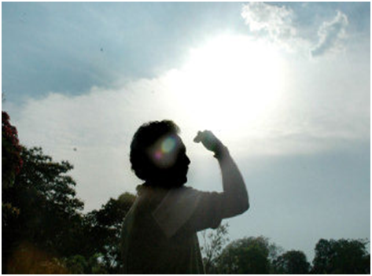 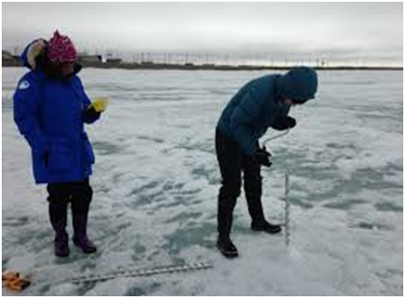 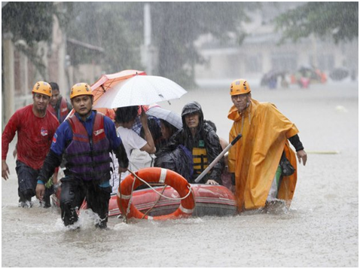 Panuto:Magpakita ng mga larawan ng nagpapakita ng temperatura ng isang lugar. a. Saan-saang lugar sa Pilipinas ang may malamig na temperatura? b. Saan-saang lugar sa Pilipinas ang may mainit na temperatura?
10 |  | minuto
4.6 Assessment (Pagtataya) |  |  | Tests |  | Panuto: Isulat ang titik ng tamang sagot sa inyong sagutang papel. 1. Saang lungsod nakapagtala ng pinakamataas na temperatura? A. Lungsod ng Tuguegarao B. Lungsod ng Baguio C. Lungsod ng Tagaytay D. Metro Manila 2. Saang lalawigan nakapagtala ng pinakamababang temperatura? A. Baguio B. Bukidnon C. Tagaytay D. Atok, Benguet 3. Aling pangungusap ang maling paglalarawan tungkol sa temperatura ng isang lugar? A. Kainaman ang temperatura sa Pilipinas. B. Hindi magkakatulad ang tindi ng init at lamig sa Pilipinas. C. Malamig ang klima sa mga lugar na mataas ang kinaroroonan. D. May kinalaman ang kinaroroonang latitud ng mga lugar sa temperatura. 4. Ano ang temperatura ng lugar kung ito ay malapit sa ekwador? A. Mainit B. Katamtaman ang init C. Malamig D. Katamtaman ang lamig 5. Ano ang temperatura sa Baguio? A. Mainit
5 |  | minuto
4.7 Takdang-Aralin |  |  | Reinforcing / strengthening the day’s lesson |  | Panuto: Gumawa ng isang linggong talaan ng temperatura sa inyong lugar sa tuwing 12:00 ng tanghali. Itala sa tsart ang temperatura na inyong nakuha mula Lunes hanggang Linggo.
5 |  | minuto
4.8 Panapos na Gawain |  |  | Ipaawit sa mga bata ang awiting " Magtanim Ay Di Biro".
2 |  | minuto
5. Remarks
6. Reflections
A. No. of learners who earned 80% in the evaluation. |  |  |  |  | C. Did the remedial lessons work? No. of learners who have caught up with the lesson.
B. No. of learners who require additional activities for remediation. |  |  |  |  | D. No. of learners who continue to require remediation.
E. Which of my learning strategies worked well? Why did these work?
F. What difficulties did I encounter which my principal or supervisor can help me solve?
G. What innovation or localized materials did I use/discover which I wish to share with other teachers?

Prepared by:
Name: | WENCY S. MARIANO |  |  |  | School: | Day-as Elementary School
Position/ Designation: | Teacher 1 |  |  |  | Division: | Cebu
Contact Number: | 9216375097 |  |  |  | Email address: | wency_74@yahoo.com

 |  |  |  |  |  |  |  |  | attitude
 |  |  |  |  |  |  |  |  | Receiving Phenomena
 |  |  |  |  |  |  |  |  | Responding to Phenomena
 |  |  |  |  |  |  |  |  | Valuing
 |  |  |  |  |  |  |  |  | Organization
 |  |  |  |  |  |  |  |  | Internalizing values
 |  |  |  |  |  |  |  |  | assignment
 |  |  |  |  |  |  |  |  | Reinforcing / strengthening the day’s lesson
 |  |  |  |  |  |  |  |  | Enriching / inspiring the day’s lesson
 |  |  |  |  |  |  |  |  | Enhancing / improving the day’s lesson
 |  |  |  |  |  |  |  |  | Preparing for the new lesson

 |  |  |  |  |  |  |  |  | assessment
 |  |  |  |  |  |  |  |  | Observation
 |  |  |  |  |  |  |  |  | Talking to Learners/ Conferencing
 |  |  |  |  |  |  |  |  | Anlysis of Learners' Products
 |  |  |  |  |  |  |  |  | Tests

